fig 7-1
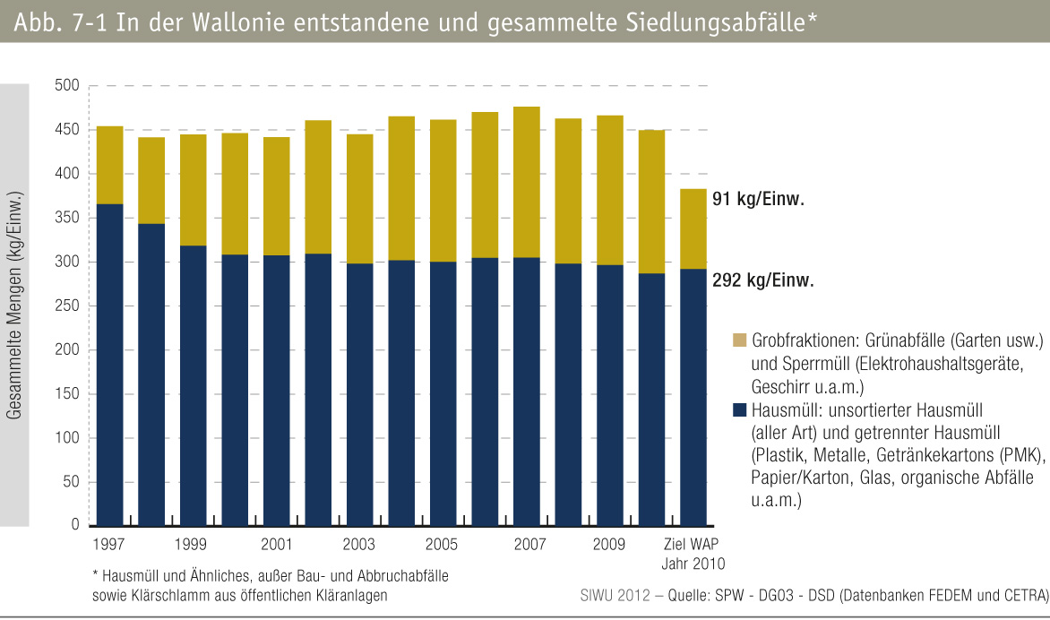
fig 7-1 : | In der Wallonie entstandene und gesammelte Siedlungsabfälle*

